Sheet1
No.
1 | Lỗi ko tương thích kiểu: khi trong hàm đang test có sử dụng 1 biến không phải kiểu mảng, thuộc static và có kiểu dữ liệu struct. Trong file atest được gen ra từ Table driven, gặp lỗi:

 | Solution: Check xem biến đó có phải check Memory ko, nếu check thì xem có toán tử "&" ở trước ACCESS_VARIABLE, ACCESS_EXPECTED_VARIABLE ( dòng 174): Lý do phải có & vì đang check Memory.
2 | Lỗi có sử dụng biến static, và khi test chỉ gen ra tiêu đề như sau:

 | Solution: check thứ tự define biến static trong file atest có giống với thứ tự định nghĩa của các biến static đó trong source -> điền vào test spec theo thứ tự
3 | Đối với mảng static, nếu không define thì default sẽ là 0, tuy nhiên, trong a test nếu ko gán giá trị truyền vào thì nó sẽ gán là 55 55 55 55 55 55 55 55 -> lúc check mem dẫn đến sai
4 | Fix bug code trong copyResult (tao report) để copy cpr và cpl ko bị ghi đè vô folder input, fix để có thể repair file ctr
5 | Làm sao stub cho mảng GaaRSCANRegs khi mà trong cùng 1 function test mảng đó lại chưa 2 kiểu dữ liệu khác nhau.

 | example
6 | đối với check memory cho những biến không phải mảng -> cần để ý xem atest gen ra có bị thiếu mất & ko. Nếu ko sẽ raise lên lỗi ko tương thức kiểu giữa 2 cái đang check.
7 | fix tên map_GaaRSCANRegs gen ra trong atest, gen ra sai: bị nối map_ACCESS.... nếu ta stub tên biến static theo rule "map_tên static var" thì sẽ gặp tình trạng này.
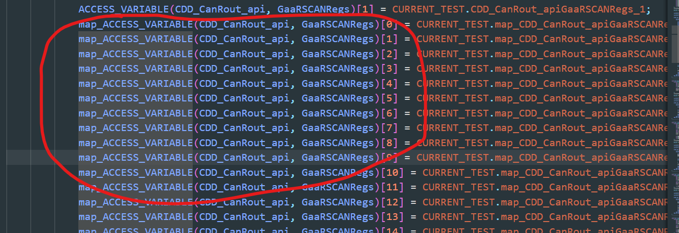

 | Solution: để đơn giản thì đặt tên stub cho biến static = map_không trùng tên biến static

